EJ1
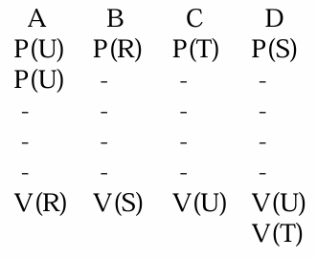
 | RC: REGION CRÍTICA
 | orden | CABD
 | procesos
 | A | B | C | D |  | R | 0
instrucción | P(R) | P(S) | P(T) | P(U) | otro en 1 siempre pida 2 | S | 0
 |  |  |  | P(U) |  | T | 1
 | RC | RC | RC | RC |  | U | 1
darle al que | V(S) | V(U) | V(R) | V(U) | poner situacion inicial en el fin
no usé |  |  |  | V(T)

¡¡¡MANTENER ESO SIMPLE!!!

EVITAR: |  | ARRANCAR Y TERMINAR CON LA MISMA CANTIDAD DE RECURSOS
DEADLOCKS |  | TODOS PARTICIPEN 1 VEZ
INANICIÓN

EJ2
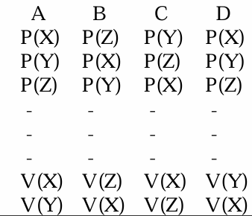
 |  | A | A | DEADLOCK |  | JUSTIFICACION: TODOS piden X, Y y Z pero no hay ninguno que de Y y Z.
X | 2 | 2 | 2 |  |  | PIDO 3, devuelvo 2, en 3 pasos me quedo sin algo
Y | 2 | 2 | 2
Z | 2 | 1 | 0
 |  | A | B | C
X | 2 | 2 | 2 | 2 | DEADLOCK
Y | 2 | 2 | 1 | 0
Z | 2 | 1 | 1 | 1
 |  | A | B | D | DEADLOCK
X | 2 | 2 | 2 | 1
Y | 2 | 2 | 1 | 1
Z | 2 | 1 | 1 | 0

EJ3
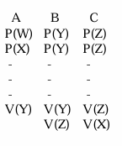
 |  |  |  | ABC | B | C | A | B | C
A | B | C | W | 2 | 0 | 0 | 1 | 0 | 2
P(Z) | P(W) | P(Y) | X | 1 | 1 | 1 | 0 | 0 | 1
P(X) | P(W) | P(Y) | Y | 1 | 1 | 0 | 0 | 1 | 1
 | P(W) |  | Z | 1 | 1 | 1 | 0 | 0 | 1
 |  |  |  |  | w | y
 |  |  |  | ABC | C | A | B | C
RC | RC | RC | W | 2 | 2 | 3 | 0 | 2
V(W) | V(Y) | V(W) | X | 1 | 1 | 0 | 0 | 1
 |  | V(W) | Y | 1 | 0 | 0 | 1 | 1
 |  | V(X) | Z | 1 | 1 | 0 | 0 | 1
 |  | V(Y) |  |  | y
 |  | V(Z)

EJ4
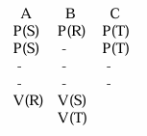
BABC |  |  |  |  |  | C | A | B | C | A | B | A | C
 | A | B | C | R | 1 | 1 | 1 | 0 | 0 | 1 | 0 | 0 | 0
 | P(S) | P(R) | P(T) | S | 1 | 1 | 0 | 1 | 1 | 0 | 1 | 0 | 0
 | P(S) |  | P(T) | T | 0 | 0 | 0 | 1 | 0 | 0 | 1 | 1 | 0
 |  |  |  |  |  | 2Tlock | 1Slock |  | 1Tlock |  |  | 1Slock
 | RC | RC | RC
 | V(R) | V(S)
 |  | P(T)

EJ5A
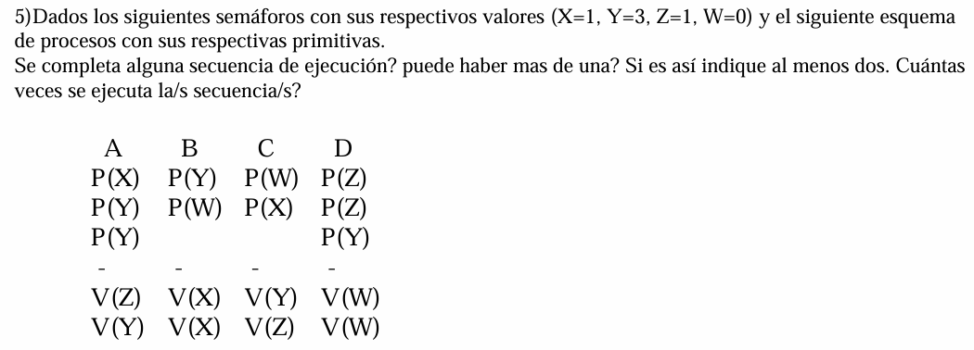

 |  |  | A | D | B | C | A no | B no | C no | D no
 | X | 1 | 0 | 0 | 2 | 1
 | Y | 3 | 2 | 1 | 0 | 1
 | Z | 1 | 2 | 0 | 0 | 1
 | W | 0 | 0 | 2 | 1 | 0

 |  |  | A | D | C no | A no | D no | B si o si | A no | B no | D no | C
Si se completa ADBC | X | 1 | 0 | 0 |  |  |  | 2 |  |  |  | 1
No hay otra secuencia | Y | 3 | 2 | 1 |  |  |  | 0 |  |  |  | 1
No se repite | Z | 1 | 2 | 0 |  |  |  | 0 |  |  |  | 1
 | W | 0 | 0 | 2 |  |  |  | 1 |  |  |  | 0

EJ5B
 |  |  | ABCBA
 |  |  |  |  |  | B | C | A | B | A | C | B | A | CICLO
A | B | C |  | W | 2 | 2 | 2 | 0 | 1 | 0 | 1 | 2 | 0
P(X) | P(Y) | P(Z) |  | X | 1 | 1 | 1 | 0 | 1 | 0 | 0 | 1 | 0
P(W) |  | P(Z) |  | Y | 0 | 0 | 0 | 1 | 0 | 0 | 1 | 0 | 1
P(W) |  |  |  | Z | 1 | 1 | 0 | 0 | 1 | 1 | 0 | 1 | 0
RC | RC | RC |  |  |  |  | 1Zlock |  |  | 1Wlock
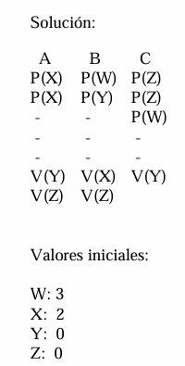
V(Y) | V(Z) | V(Y)
 | V(X) | V(W)
 | V(W)

EJ6
 | BUFFER NO ORDEN |  | CONSUME SI HAY MENSAJE
REGULAR | P1 | P2 | C1
 | P(U) | P(D) | P(M) | hay mensaje | M | 0
 | P(X) | P(X) |  | productor UNO | U | 1
 |  |  |  | productor DOS | D | 1
 |  |  |  | capacidadMaxima | X | 3

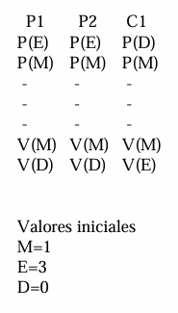
BUFFER | RC | RC | RC
 | V(M) | V(M) | V(U)
 |  |  | V(D)
 |  |  | V(X)

OK | P1 | P2 | C1
 | P(X) | P(X) | P(M) | hay mensaje | M | 0
 | P(T) | P(T) | P(T) | mutex | T | 1 | ACCESO A REGION CRITICA PROTEGIDO CON MUTEX
 |  |  |  | capacidadMaxima | X | 3
 | RC | RC | RC
 | V(T) | V(T) | V(T)
 | V(M) | V(M) | V(X)

EJ7
 |  |  |  |  |  |  | ALTERNANCIA ESTRICTA

 |  |  | alternancia 1 | A1 | 1
P1 | C1 | C2 | alternancia 2 | A2 | 0 | ES NECESARIO USAR 2 SEMAFOROS porque podria entrar 2 o más veces 1 proceso si no lo aclaro
P(X) | P(A1) | P(A2) | capacidad maxima | X | 3
P(H) | P(M) | P(M) | hay mensaje | M | 0
 | P(H) | P(H) | habilitado(MUTEX) | H | 1
RC | RC | RC
V(H) | V(H) | V(H) | MUTEX lo más cerca de la RC posible
V(M) | V(X) | V(X) | PUEDO TENER INTERRUPCION DESPUÉS DE CUALQUIER PASO
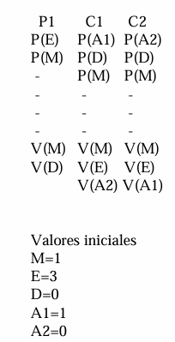
 | V(A2) | V(A1)

PUEDO PEDIR TODO Y ENTRO

EJ8
 |  |  |  | ABABC |  |  |  | A | B | A | B | C
A | B | C |  |  |  | X | 1 | 0 | 1 | 0 | 1 | 1
P(X) | P(Y) | P(C) |  |  |  | Y | 0 | 1 | 0 | 1 | 0 | 0
P(M) | P(M) | P(C) |  |  | contador | C | 0 | 1 | 2 | 3 | 4 | 0
 |  | P(C) |  |  | contador | M | 4 | 3 | 2 | 1 | 0 | 4
 |  | P(C)
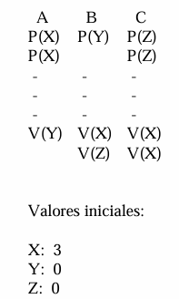
RC | RC | RC
V(C) | V(C) | V(M) | SE PUEDE SIMPLIFICAR
V(Y) | V(X) | V(M) | (lo puedo quitar)
 |  | V(M)
 |  | V(M)

EJ9
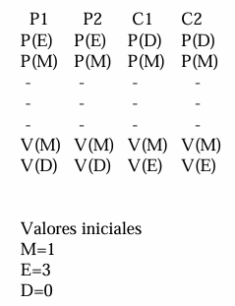
 |  |  |  | PROD MEN | SIN ORDEN
P1 | P2 | C1 | C2 | CONSU | SI HAY MEN
P(C) | P(C) | P(H) | P(H)
P(X) | P(X) | P(X) | P(X) | C | 3 | CAPACIDAD
 |  |  |  | X(MUTEX) | 1
RC | RC | RC | RC | H | 0 | Mensaje en buffer | (consumidor consuma)
V(X) | V(X) | V(X) | V(X)
V(H) | V(H) | V(C) | V(C)

EJ10
 |  |  |  |  | PREGUNTAR AL PROFE
 |  |  |  |  | Si esta bien hacerlo por separado o monopolizo buffers

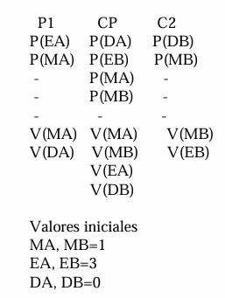

P1 | CP | C2 | capA | 3
P(capA) | P(hayMa) | P(hayMb) | capB | 3
P(muxA) | P(muxA) | P(muxB) | muxA | 1
RCa | RCa |  | muxB | 1
V(muxA) | V(muxA) |  | hayMa | 0
V(hayMa) | V(capA) |  | hayMb | 0
 | P(capB)
 | P(muxB)
 | RCb | RCb
 | V(muxB) | V(muxB)
 | V(hayMb) | V(capB)

EJ11
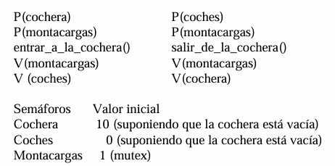
P(C) | P(H) | M | 1 | ELEVADOR | PUEDO USAR EL RECURSO | ¿PORQUÉ LAS FUNCIONES SON REGIONES CRITICAS Y NO PRIMITIVAS EN ESTE CASO?
P(M) | P(M) | C | 10 |  | MAXIMA CANTIDAD ACEPTADA | TENDRIA SENTIDO QUE P y V sean entrar y salir y la region critica el ASCENSOR
ENTRAR | SALIR | H | 0 | hay auto | SI HAY ALGO
V(M) | V(M)
V(H) | V(C)

EJ12
P(C2S) | P(HA)
P(C1S) | P(MA) |  |  | C2S | 10 | CAPACIDAD EN 2
P(MA) |  |  |  | MA | 1 | MONTACARGAS A | PB | 1
bajar_al_primer_subsuelo() | subir_a_la_planta_baja() |  |  | MB | 1 | MONTACARGAS B | 1 | 2
V(MA) | V(MA) |  |  | C1S | 2 | CAPACIDAD EN 1
V(HA) | V(C1S) |  |  | HA | 0 | HAY AUTO EN 1
 |  | P(HA) | P(HB) | HB | 0 | HAY AUTO EN 2
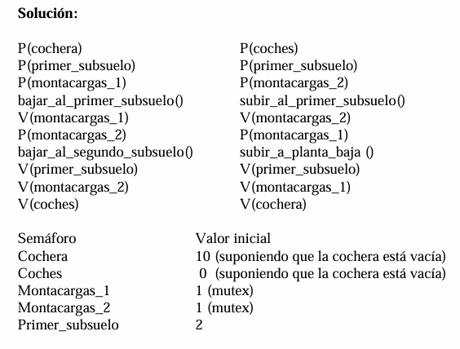
 |  | P(MB) | P(C1S)
 |  |  | P(MB)
 |  | bajar_al_segundo_subsuelo() | subir_al_primer_subsuelo()
 |  | V(MB) | V(MB)
 |  | V(C1S) | V(C2S)
 |  | V(HB) | V(HA)

 |  | SEGUIR EL FLUJO | BAJAR
 |  | [pensar como transacción] | SUBIR

EJ13
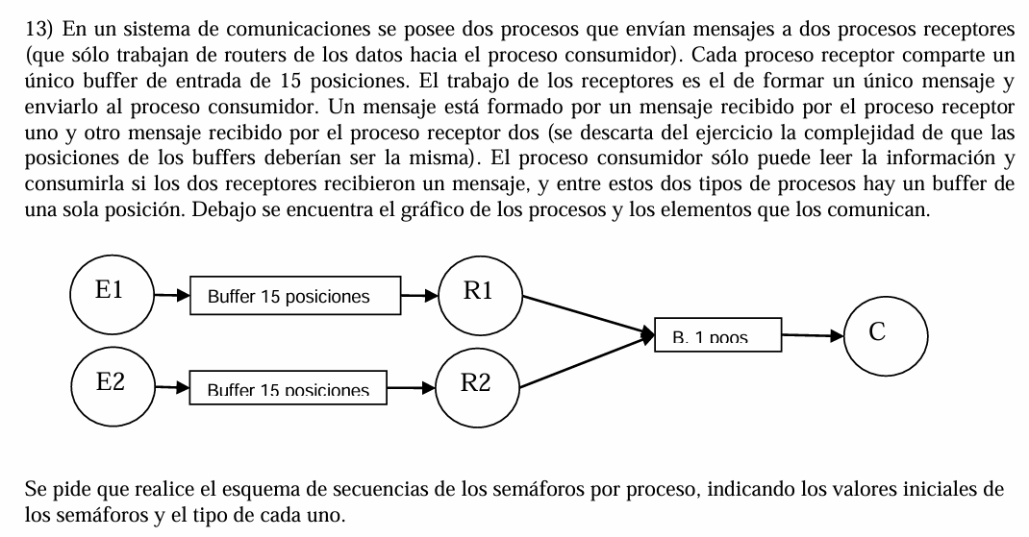

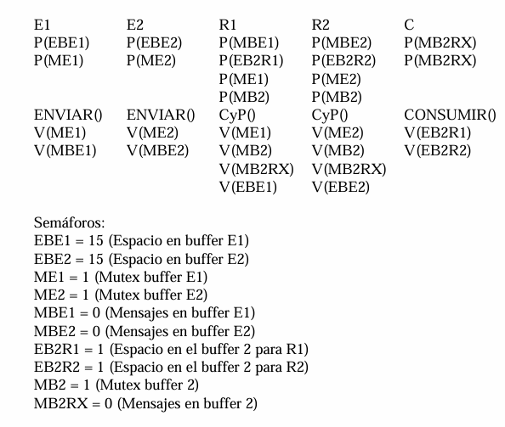
 |  |  |  |  | H1 | 0 | hay mensaje1
E1 | E2 | R1 | R2 | COM | H2 | 0 | hay mensaje2
P(CB1) | P(CB2) | P(H1) | P(H2) | P(CB3) | CB1 | 15 | BUFFER R1 y R2
P(MUX1) | P(MUX2) | P(AM1) | P(AM2) | P(CB3) | CB2 | 15 | BUFFER R1 y R2
RC | RC | P(MUX1) | P(MUX2) | P(MUX3) | MUX1 | 1 | ACCESO AL BUFFER1
V(MUX1) | V(MUX2) | P(MUX3) | P(MUX3) | RC | MUX2 | 1 | ACCESO AL BUFFER2
V(H1) | V(H2) | RC | RC | V(MUX3) | AM1 | 1 | APORTE DE M1
 |  | V(MUX1) | V(MUX2) | V(AM1) | AM2 | 1 | APORTE DE M2
 |  | V(MUX3) | V(MUX3) | V(AM2) | CB3 | 0 | MENSAJE COMPLETO
 |  | V(CB1) | V(CB2) |  | MUX3 | 1 | ACCESO AL BUFFER3
 |  | V(CB3) | V(CB3)

 |  |  | PREGUNTAR PORQUE NO SE USA MUTEX 3 EN COM

EJ14
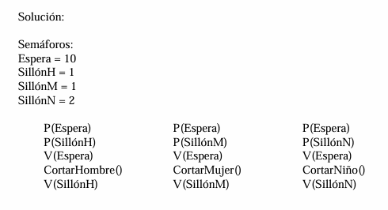

H | M | N | CSH | 1 | CAP SILLON HOMBRE
P(SE) | P(SE) | P(SE) | CSM | 1
P(CSH) | P(CSM) | P(CSN) | CSN | 2
RC | RC | RC | SE | 10
V(SE) | V(SE) | V(SE)
V(CSH) | V(CSM) | V(CSN)

EJ15
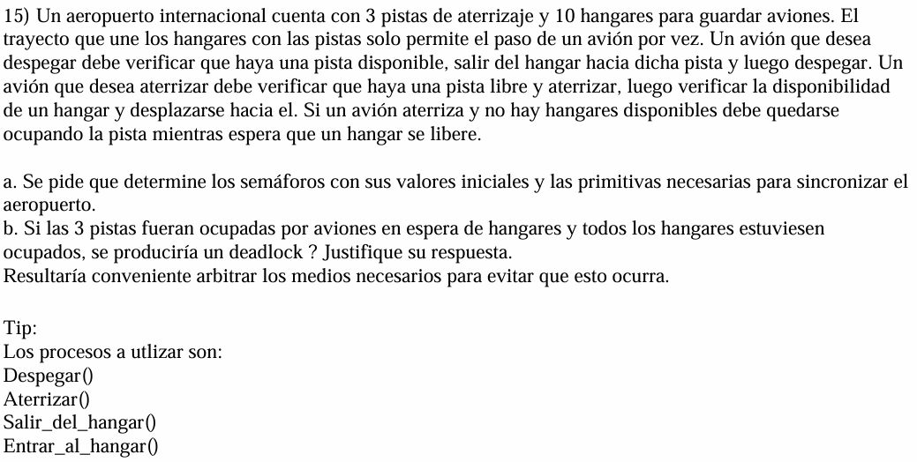

 |  |  |  |  |  |  | LIMITO LA CANTIDAD DE RECURSO A LA QUE PUEDO ACCEDER

DESPEGAR | ATERRIZAR | SALIR DEL HANGAR | ENTRAR AL HANGAR
P(LPD) | P(CP) | P(HAH) | P(LEH) | CP | 3 | CAPACIDAD PISTA(PISTA DISP) | B | SI, | NO PODRIA DESPEGAR MÁS NADIE, PRIMERO DEBERIA SOLICITAR CAPACIDAD DE HANGAR Y LUEGO PISTA
 | P(CH) | P(CP) |  | CH | 10 | CAPACIDAD HANGAR |  |  | (NO PUEDO HACER ESO)
 | P(MUX) | P(MUX) |  | HAH | 0 | HAY AVION EN HANGAR
RC | RC | RC | RC | MUX | 1 | PIDO CALLE DE RODAJE ENTRE PISTA Y HANGAR
V(CP) | V(MUX) | V(MUX) | V(HAH) | LEH | 0 | LISTO PARA ENTRAR AL HANGAR | ESPERA => SOLO 2 PISTAS, LA TERCERA ES PARA DESPEGAR SI O SI
 | V(CP) | V(CH) |  | LPD | 0 | LISTO PARA DESPEGAR
 | V(LEH) | V(LPD)
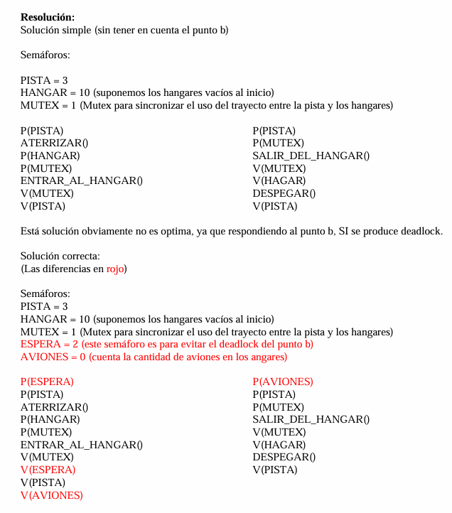
ATERRIZAR | DESPEGAR
P(CP) | P(HAH)
P(CH) | P(CP)
aterrizar() | P(MUX)
P(MUX) | calle()
calle() | V(MUX)
V(MUX) | V(CH)
V(CP) | despegar()
entrarH() | V(CP)
V(HAH)

EJ16
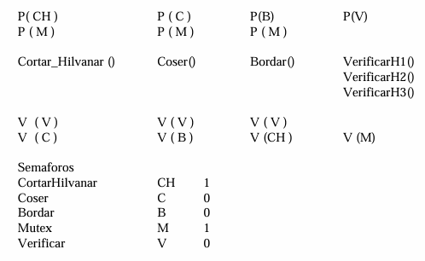
H1 | H2 | H3 | MUX | 1 | MAQUINA | cortar_e_hilvanar() | H1
P(PR) | P(A1) | P(A2) | A1 | 0 | APROBADO 1(las 3 verifican) | costura_definitiva() | H2
P(MUX) | P(MUX) | P(MUX) | A2 | 0 | APROBADO 2(las 3 verifican) | bordados() | H3
cortar_e_hilvanar() | costura_definitiva() | bordados() | PR | 1 | INICIO DE PROCESO / AP 3(las 3 verifican) | 3 HERMANAS
V(MUX) | V(MUX) | V(MUX) |  |  |  | 1 SOLA MÁQUINA DE COSER
V(A1) | V(A2) | V(PR) |  |  | PREGUNTAR | APROBADO DE LAS 3 antes de seguir

EJ17
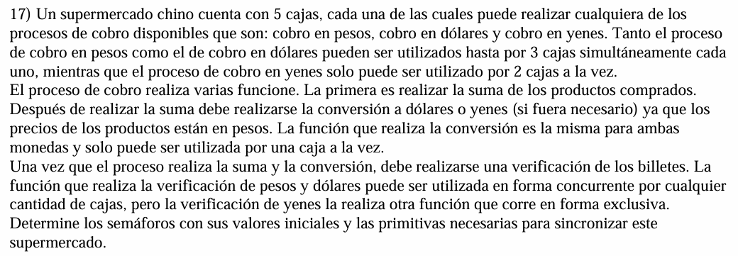

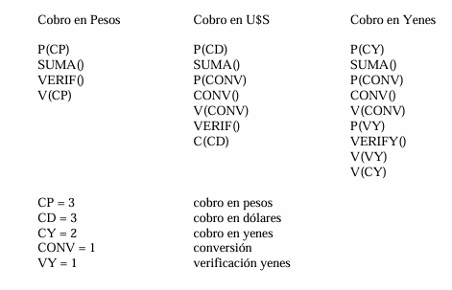

 |  | 5 cajas |  | sumarProductos()
 |  | 3 monedas(p,d,y) |  | convertirADolarOYen() | MUTEX(solo 1)
 |  | 3 dolares |  | verificarBilletes()
 |  | 2 yenes |  | verificarYenes() | MUTEX(solo 1)

CP | CD | CY | PE | 3 | CONTADOR DE CAJAS
P(PE) | P(D) | P(Y) | D | 3 | CAJA DE DOLARES
sumarProductos() | sumarProductos() | sumarProductos() | Y | 2 | CAJA DE YENES
verificarBilletes() | P(MCDOY) | P(MCDOY) | MVCY | 1 | CONTROL YENES
V(PE) | convertirADolarOYen() | convertirADolarOYen() | MCDOY | 1 | CONVERSION
 | V(MCDOY) | V(MCDOY)
 | verificarBilletes() | P(MVCY)
 | V(D) | verificarYenes()
 |  | V(MVCY)
 |  | V(Y)

EJ18
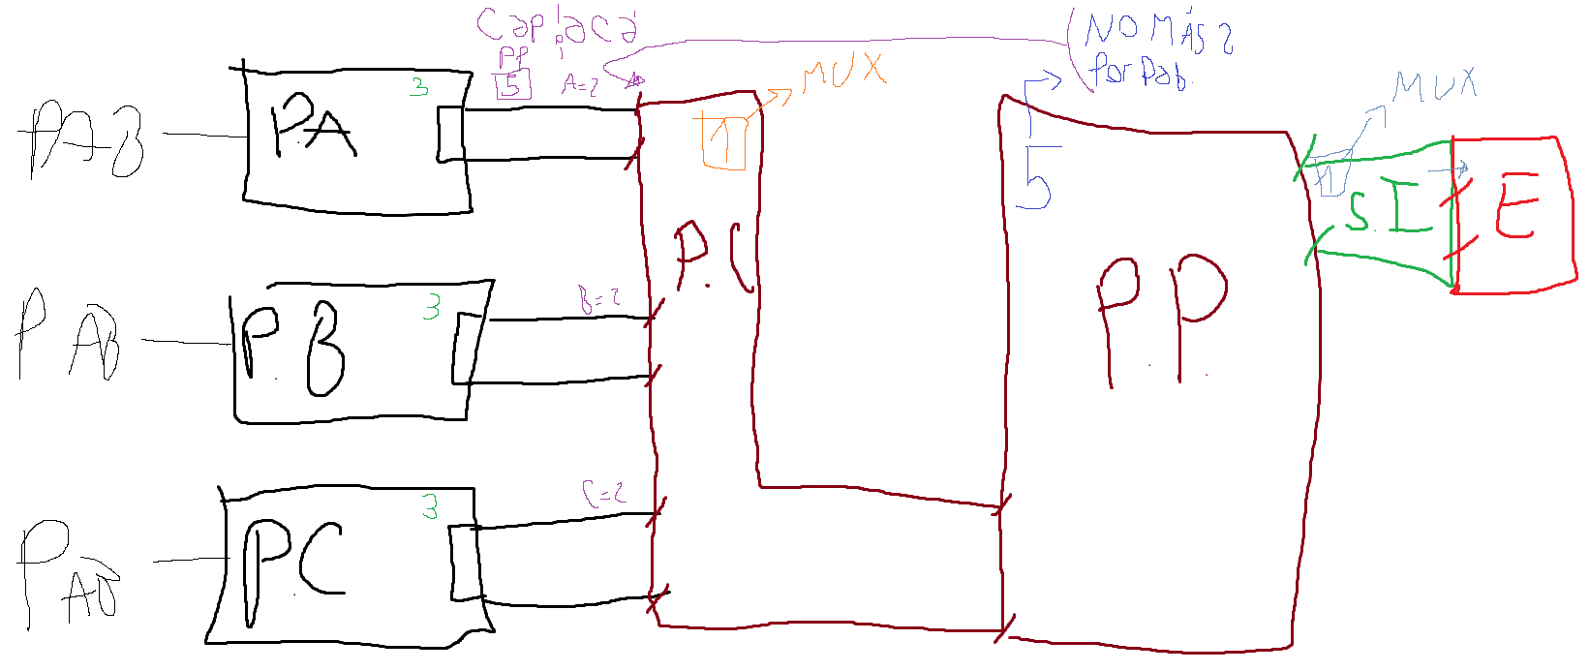
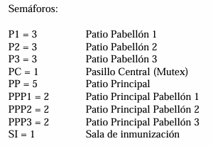
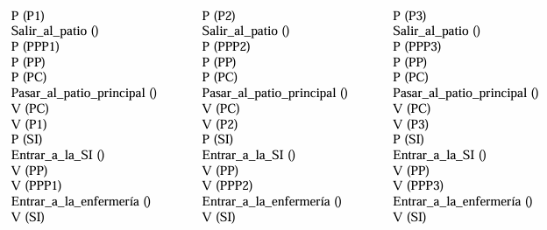
 | A | B | C
 | P(PA) | P(PB) | P(PC) | PA | 3
 | entrar_patio_PA() | entrar_patio_PB() | entrar_patio_PC() | PB | 3
 | P(APP) | P(BPP) | P(CPP) | PC | 3
 | P(CapPP) | P(CapPP) | P(CapPP) | CapPP | 5 | VenSI
 | P(PaC) | P(PaC) | P(PaC) | APP | 2 | VenSI
 | entrar_pasillo_central() | entrar_pasillo_central() | entrar_pasillo_central() | BPP | 2 | VenSI
 | V(PaC) | V(PaC) | V(PaC) | CPP | 2 | VenSI
 | V(PA) | V(PB) | V(PC) | PaC | 1 | mutex
 | entrar_patio_principal() | entrar_patio_principal() | entrar_patio_principal() | S.I | 1 | mutex
 | P(S.I.) | P(S.I.) | P(S.I.)
 | entrar_sala_inmun() | entrar_sala_inmun() | entrar_sala_inmun() | entrar_patio_PA()
preguntar | V(APP) | V(BPP) | V(CPP) | entrar_patio_PB()
orden | V(CaPP) | V(CaPP) | V(CaPP) | entrar_patio_PC()
 | enfermeria() | enfermeria() | enfermeria() | entrar_pasillo_central()
si o si | V(S.I.) | V(S.I.) | V(S.I.) | entrar_patio_principal()
 |  |  |  | entrar_sala_inmun()
 |  |  |  | enfermeria()

EJ19
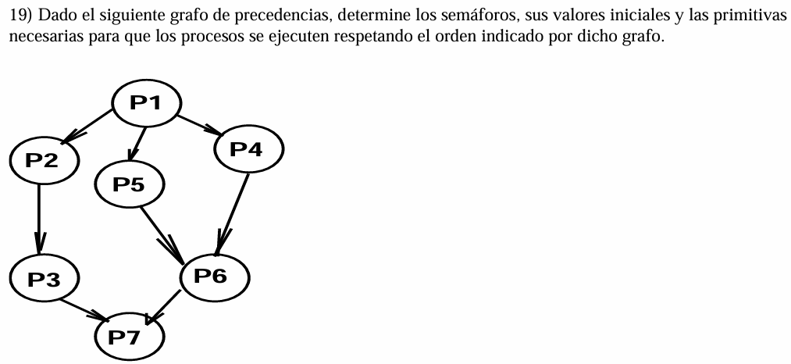

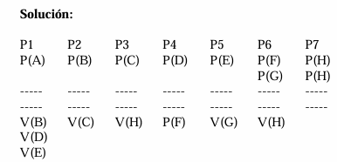

P1 | P2 | P3 | P4 | P5 | P6 | P7 | A | 1
P(A) | P(B) | P(C) | P(B) | P(B) | P(D) | P(E) | B | 0
RC | RC | RC | RC | RC | RC | RC | C | 0
V(B) | V(C) | V(E) | V(D) | V(D) | V(E) | V(A) | D | 0
 |  |  |  |  |  |  | E | 0

EJ20
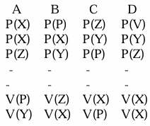
 |  |  |  |  | si o si
 |  |  |  |  | D | A | C | B | No hay ciclo
 |  |  | X | 0 | 2 | 0 | 1 | 0 | deadlock
 |  |  | Y | 2 | 1 | 2 | 1 | 1
 |  |  | Z | 3 | 2 | 1 | 0 | 0
 |  |  | V | 1 | 0 | 0 | 0 | 0
 |  |  | P | 0 | 0 | 1 | 1 | 1

a) | Existe? | Si
 | Cual? | DACB
 | Cant Rep | 1
 | Existe +1? | No

b) | hay deadlock? | No es segura, hay deadlock
 |  | Desde la primer ejecución

EJ21
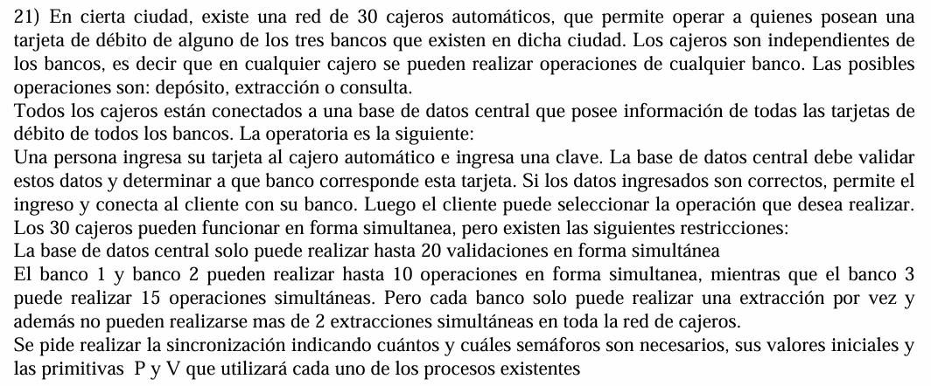

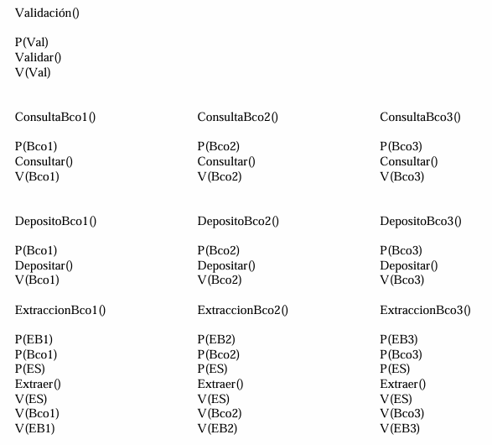
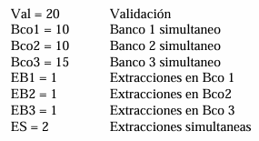

 |  |  |  |  |  |  |  | PREGUNTAR PORQUE EXISTE VALIDAR APARTE, SI SIEMPRE SE USA

 |  |  |  |  |  |  | CB1 | 10
 | EXTRACCIÓN B1 | EXTRACCIÓN B2 | EXTRACCIÓN B3 |  |  |  | CB2 | 10
 | P(CBBDD) | P(CBBDD) | P(CBBDD) |  |  |  | CB3 | 15
 | validar() | validar() | validar() |  |  |  | CBBDD | 20
 | V(CBBDD) | V(CBBDD) | V(CBBDD) |  |  |  | MB1 | 1
 | P(MB1) | P(MB2) | P(MB3) |  |  |  | MB2 | 1
preg | P(CB1) | P(CB2) | P(CB3) |  |  |  | MB3 | 1
si | P(CantEx) | P(CantEx) | P(CantEx) |  |  |  | CantEx | 2
cambio | extracción() | extracción() | extracción()
orden | V(MB1) | V(MB2) | V(MB3)
pq esta mal | V(CantEx) | V(CantEx) | V(CantEx)
 | V(CB1) | V(CB2) | V(CB3) | 30 cajeros automaticos
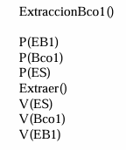
 |  |  |  | 3 tarjetas de debito
 |  |  |  | depósito
 |  |  |  | extracción
 |  |  |  | consulta
 |  |  |  | BBDD CENTRAL |  | max 20
 |  |  |  | banco 1y2 | max 10
 |  |  |  | banco 3 | max 15
 |  |  |  | 3 bancos 1 extraccion |  | MUTEXextraccion
 |  |  |  | 2 extracciones entre los 30 cajeros(distintos bancos)

EJ22
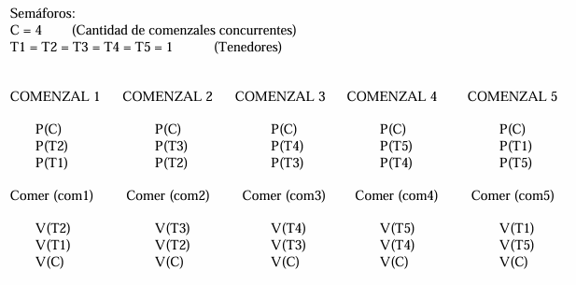
 |  |  |  |  |  |  |  |  | SOLUCIÓN: Cuando tengo algun ejercicio CIRCULAR, debo implementar un SEMÁFORO con CANTIDAD DE PROCESOS - 1 como valor, YA QUE EVITARA QUE TODOS LOS PROCESOS SE BLOQUEEN

 |  |  |  |  |  |  |  |  | simil ejercicio espera(15)

 |  |  |  |  |  |  |  | 5 PENSADORES CHINOS
P1 | P2 | P3 | P4 | P5 |  |  |  | 1 mesa
P(M) | P(M) | P(M) | P(M) | P(M) | TPI1 | 1 | NO EFICIENTE | comen y piensan
P(TPI1) | P(TPI2) | P(TPI3) | P(TPI4) | P(TPI5) | TPI2 | 1 |  | 1 PLATO ARROZ y 1 PALILLO A IZQ
P(TPI2) | P(TPI3) | P(TPI4) | P(TPI5) | P(TPI1) | TPI3 | 1 |  | Tomar DER (LE SACA AL COMPAÑERO)
comer() | comer() | comer() | comer() | comer() | TPI4 | 1
V(TPI1) | V(TPI2) | V(TPI3) | V(TPI4) | V(TPI5) | TPI5 | 1
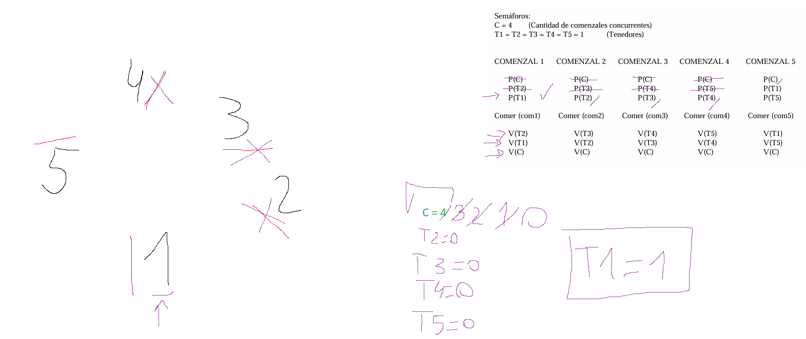
V(TPI2) | V(TPI3) | V(TPI4) | V(TPI5) | V(TPI1) | M | 1
V(M) | V(M) | V(M) | V(M) | V(M)

EJ24
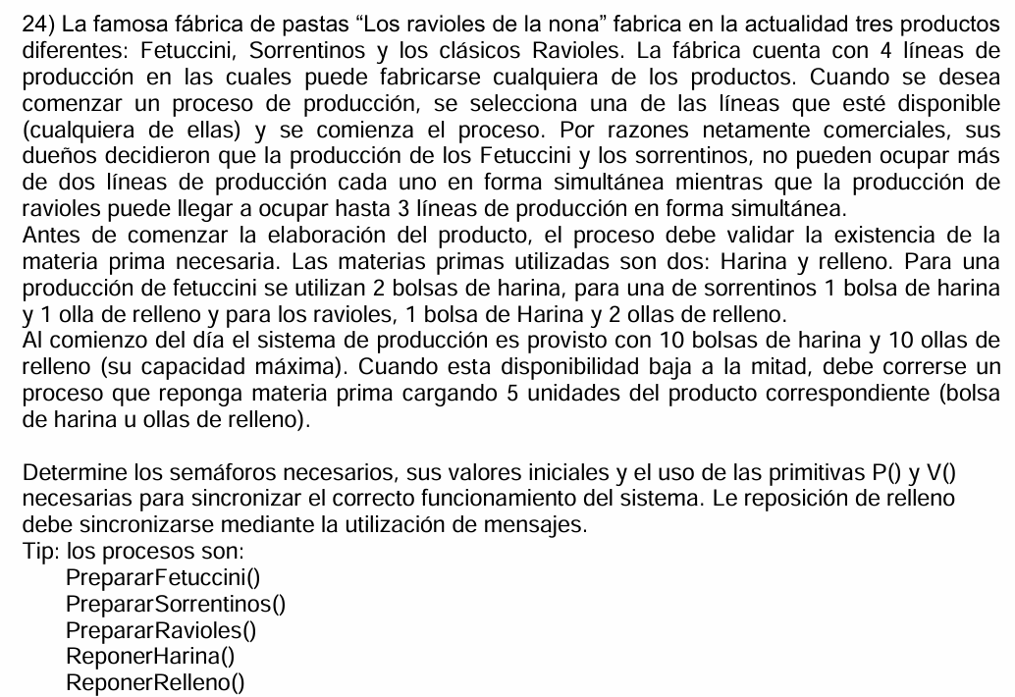

EJ25
